Veri Sözlüğü
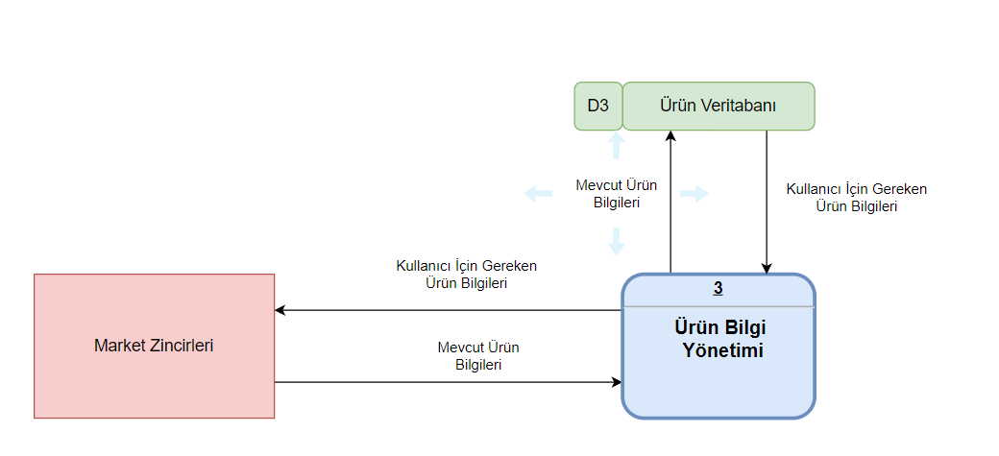

Kaynak | Akış Adı | Hedef
Market Zincirleri | Ürün Bilgileri | Süreç 3

Kaynak | Akış Adı | Hedef | Veri Yapısı
Market Zincirleri | Ürün Bilgileri | Süreç 1 | Ürün Bilgileri = | UrunID +
 |  |  |  | Urun_Adi+
 |  |  |  | Kategori +
 |  |  |  | Marka +
 |  |  |  | Skt +
 |  |  |  | Kalori +
 |  |  |  | Besin_Degerleri +
 |  |  |  | Olusturulma_Tarihi + Guncellenme_Tarihi

 | Yapısal Kayıt |  | Veri Tipi | Veri Formatı | Açıklama | Örnek
 | UrunID | ID | integer | NNNNN | Ürünün Bnzersiz Kimliği | 10457
 | Urun_Adi | Ürünün Adı | string |  | Ürünün Adı | Krema
 | Kategori | Ürünün Kategorisi | string |  | Ürünün Kategorisi | Süt ve Süt Ürünleri
 | Marka | Ürünün Markası | string |  | Ürünün Markası | İçim
 | Skt | Son Kullanma Tarihi | date | dd.mm.yyyy | Ürünün son kullanma tarihi | 2024-06-06
 | Kalori | Ürünün Kalori Değeri | integer |  | Ürünün kalori miktarı (kcal) | 680
 | Besin_Degerleri | Protein | double |  | Ürünün protein miktarı | 14.5
 |  | Yag | double |  | Üründeki yağ miktarı | 8.9
 |  | Karbonhidrat | double |  | Üründeki karbonhidrat miktarı | 3
 | Olusturulma_Tarihi | Sisteme Eklenme Tarihi | date | dd.mm.yyyy | Ürünün sisteme eklenme tarihi | 2024-05-19
 | Guncellenme_Tarihi | Son Güncellenme Tarihi | date | dd.mm.yyyy | Ürünün son güncellenme tarihi | 2024-05-26

